Kiểm chứng
Mục | Chương trình chạy | Kết quả | Đánh giá
Không có Synchronize | 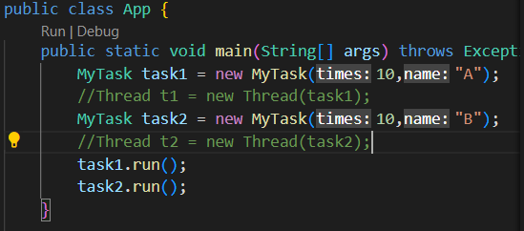 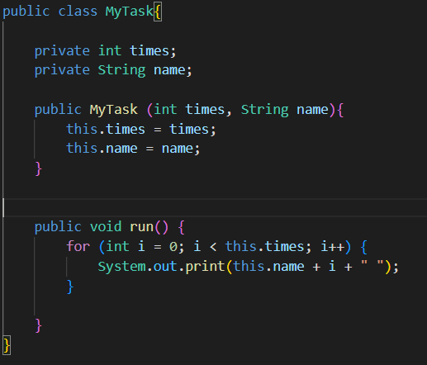 |  | Task 1 chạy xong đến task 2

Không có Synchronize | 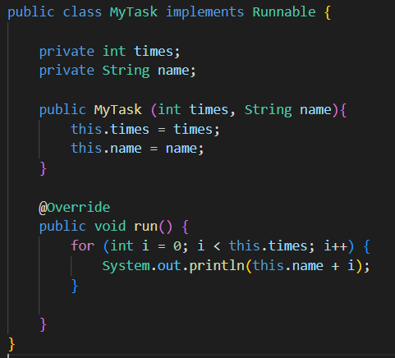 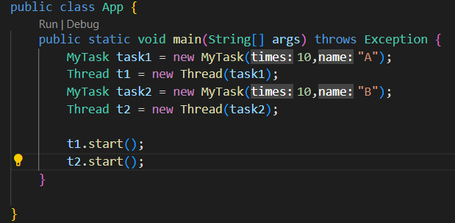 |  | Task 1 và Task 2 chạy song song

Tác vụ chạy đa luồng

